상품제안서
머레이 다중충전 미니스탠드 F5 | 상품코드: F23324

 |  |  |  |  |  |  | 02-412-0044 | www.easy1.co.kr
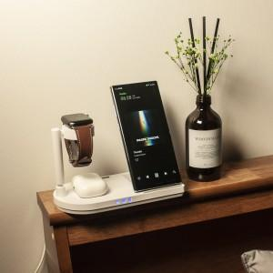

【상세/제작정보】 | 복잡한 충전케이블 이제 하나로 해결

【인쇄/포장옵션】 | 실크 / 포장지포장

【공급단가】 | 수량 | 100~ | 200~ | 300~ | 500~ | 1,000~
*VAT별도 | 단가 | 29,500원 | 29,020원 | 28,320원 | 27,610원 | 27,140원

【상품 URL】 | https://dev.easy1.co.kr:443/src/goods_detail.php?gdno=23324

